상품제안서
스마일 미니아트쿠션담요 | 상품코드: F24651

 |  |  |  |  |  |  | 02-412-0044 | www.easy1.co.kr
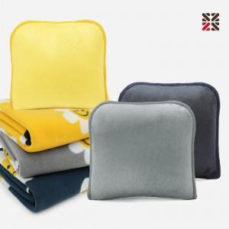

【상세/제작정보】 | <p>※ 옐로우 색상 일시 품절입니다.​</p>

【인쇄/포장옵션】 | 실크, 자수 / OPP(비닐)

【공급단가】 | 수량 | 200~ | 500~ | 1,000~ | 3,000~ | 5,000~
*VAT별도 | 단가 | 5,260원 | 5,070원 | 4,870원 | 4,680원 | 4,560원

【상품 URL】 | http://www.easy1.co.kr/src/goods_detail.php?gdno=24651

